圖表索引
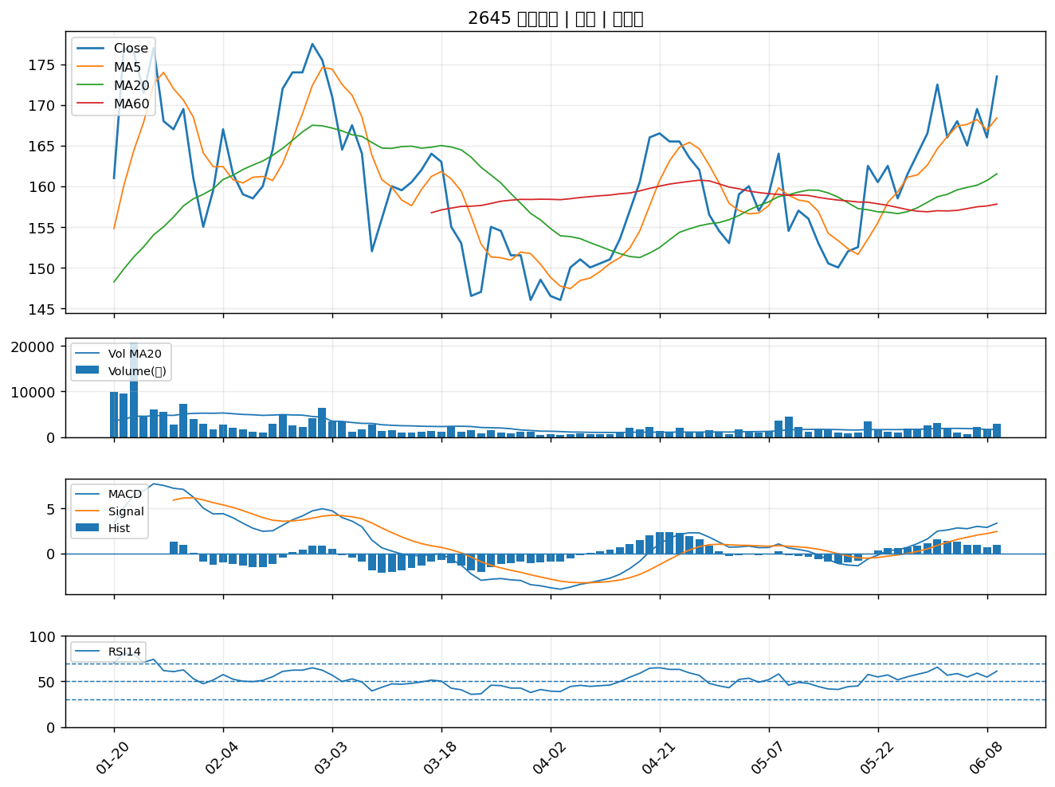
股票代號 | 股票名稱 | 市場 | 買進觀察分級 | 主力突破分數 | 圖表路徑
3221 | 台嘉碩 | 上櫃 | A級 | 6 | output/charts/20260610/3221_台嘉碩.png
2484 | 希華 | 上市 | A級 | 6 | output/charts/20260610/2484_希華.png
2867 | 三商壽 | 上市 | A級 | 6 | output/charts/20260610/2867_三商壽.png
5876 | 上海商銀 | 上市 | A級 | 6 | output/charts/20260610/5876_上海商銀.png
8182 | 加高 | 上櫃 | A級 | 6 | output/charts/20260610/8182_加高.png
3290 | 東浦 | 上櫃 | A級 | 6 | output/charts/20260610/3290_東浦.png
6693 | 廣閎科 | 上櫃 | A級 | 6 | output/charts/20260610/6693_廣閎科.png
2838 | 聯邦銀 | 上市 | A級 | 6 | output/charts/20260610/2838_聯邦銀.png
3167 | 大量 | 上市 | A級 | 6 | output/charts/20260610/3167_大量.png
6414 | 樺漢 | 上市 | A級 | 6 | output/charts/20260610/6414_樺漢.png
3322 | 建舜電 | 上櫃 | A級 | 6 | output/charts/20260610/3322_建舜電.png
2497 | 怡利電 | 上市 | A級 | 6 | output/charts/20260610/2497_怡利電.png
2368 | 金像電 | 上市 | A級 | 5 | output/charts/20260610/2368_金像電.png
8021 | 尖點 | 上市 | A級 | 5 | output/charts/20260610/8021_尖點.png
8996 | 高力 | 上市 | A級 | 5 | output/charts/20260610/8996_高力.png
6788 | 華景電 | 上櫃 | A級 | 5 | output/charts/20260610/6788_華景電.png
2241 | 艾姆勒 | 上市 | A級 | 4 | output/charts/20260610/2241_艾姆勒.png
3042 | 晶技 | 上市 | A級 | 4 | output/charts/20260610/3042_晶技.png
2886 | 兆豐金 | 上市 | A級 | 4 | output/charts/20260610/2886_兆豐金.png
3550 | 聯穎 | 上市 | A級 | 4 | output/charts/20260610/3550_聯穎.png
4904 | 遠傳 | 上市 | A級 | 4 | output/charts/20260610/4904_遠傳.png
5289 | 宜鼎 | 上櫃 | A級 | 4 | output/charts/20260610/5289_宜鼎.png
6446 | 藥華藥 | 上市 | A級 | 4 | output/charts/20260610/6446_藥華藥.png
2030 | 彰源 | 上市 | A級 | 4 | output/charts/20260610/2030_彰源.png
4976 | 佳凌 | 上市 | A級 | 4 | output/charts/20260610/4976_佳凌.png
6153 | 嘉聯益 | 上市 | A級 | 4 | output/charts/20260610/6153_嘉聯益.png
8210 | 勤誠 | 上市 | A級 | 4 | output/charts/20260610/8210_勤誠.png
5328 | 華容 | 上櫃 | A級 | 3 | output/charts/20260610/5328_華容.png
6189 | 豐藝 | 上市 | A級 | 3 | output/charts/20260610/6189_豐藝.png
2645 | 長榮航太 | 上市 | A級 | 3 | output/charts/20260610/2645_長榮航太.png

3221 台嘉碩｜A級
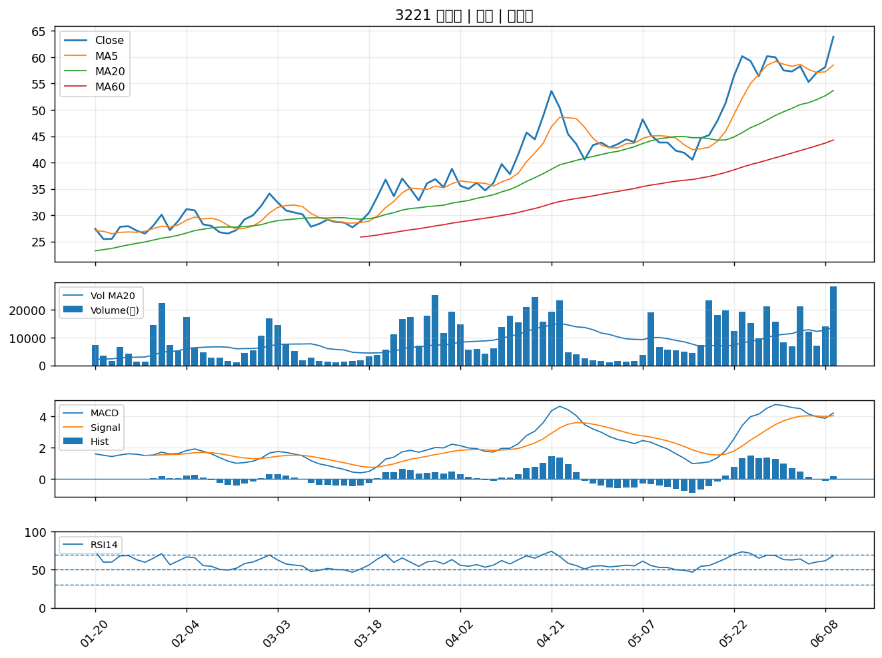

2484 希華｜A級
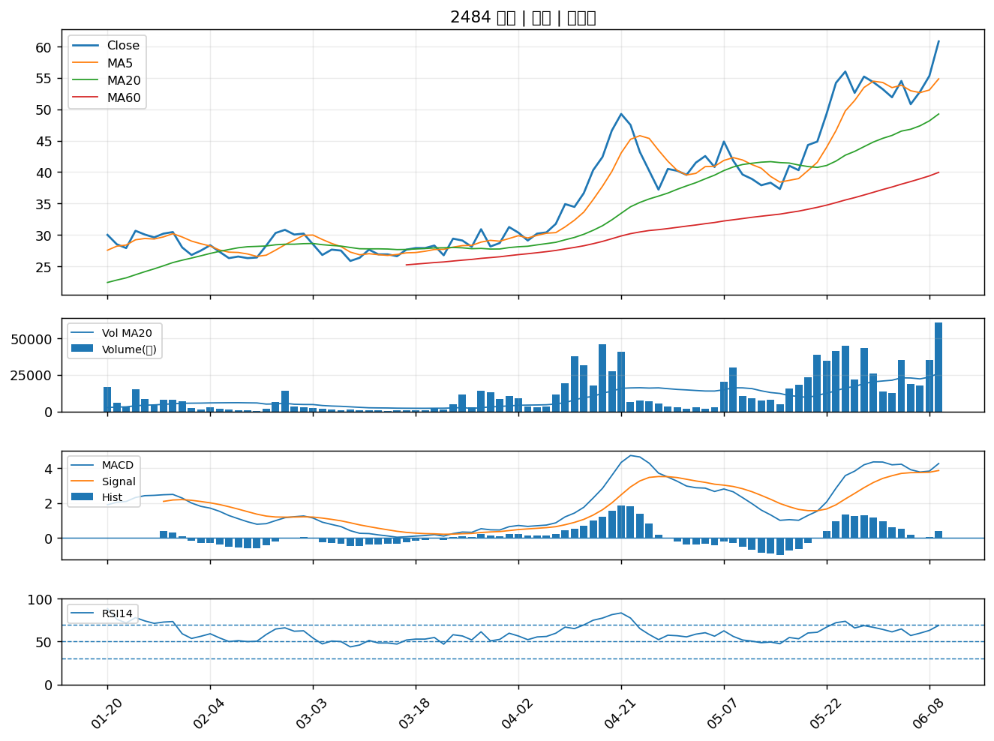

2867 三商壽｜A級
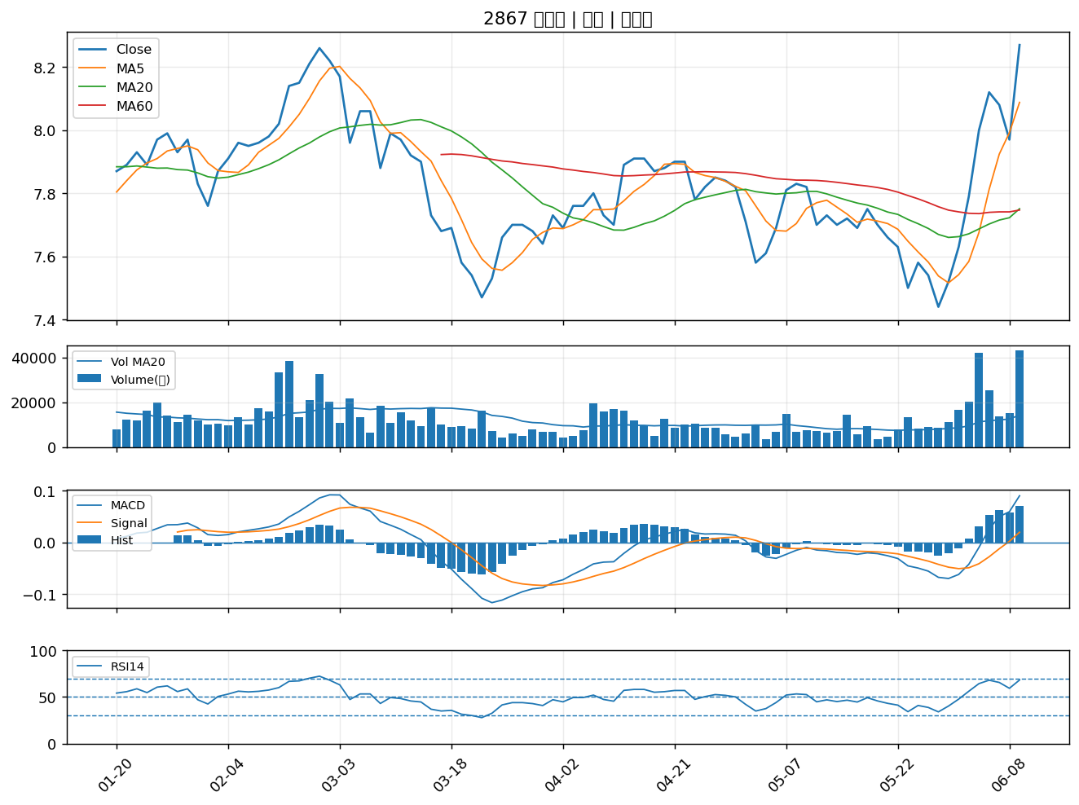

5876 上海商銀｜A級
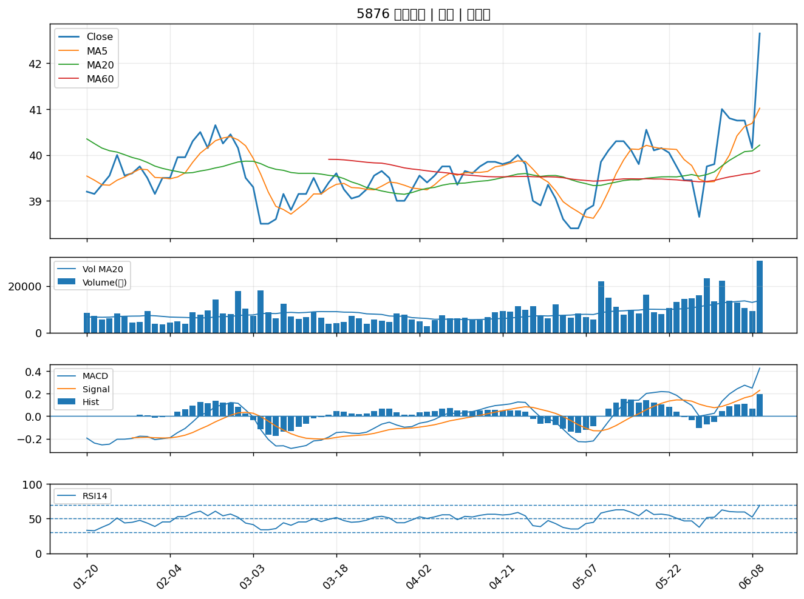

8182 加高｜A級
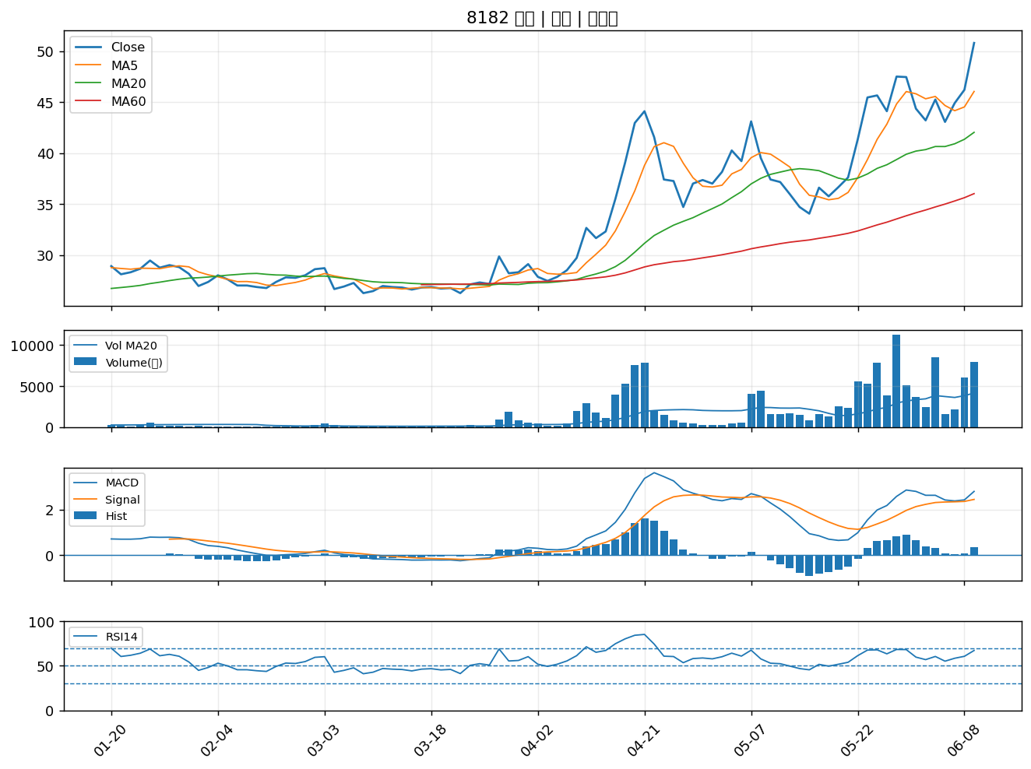

3290 東浦｜A級
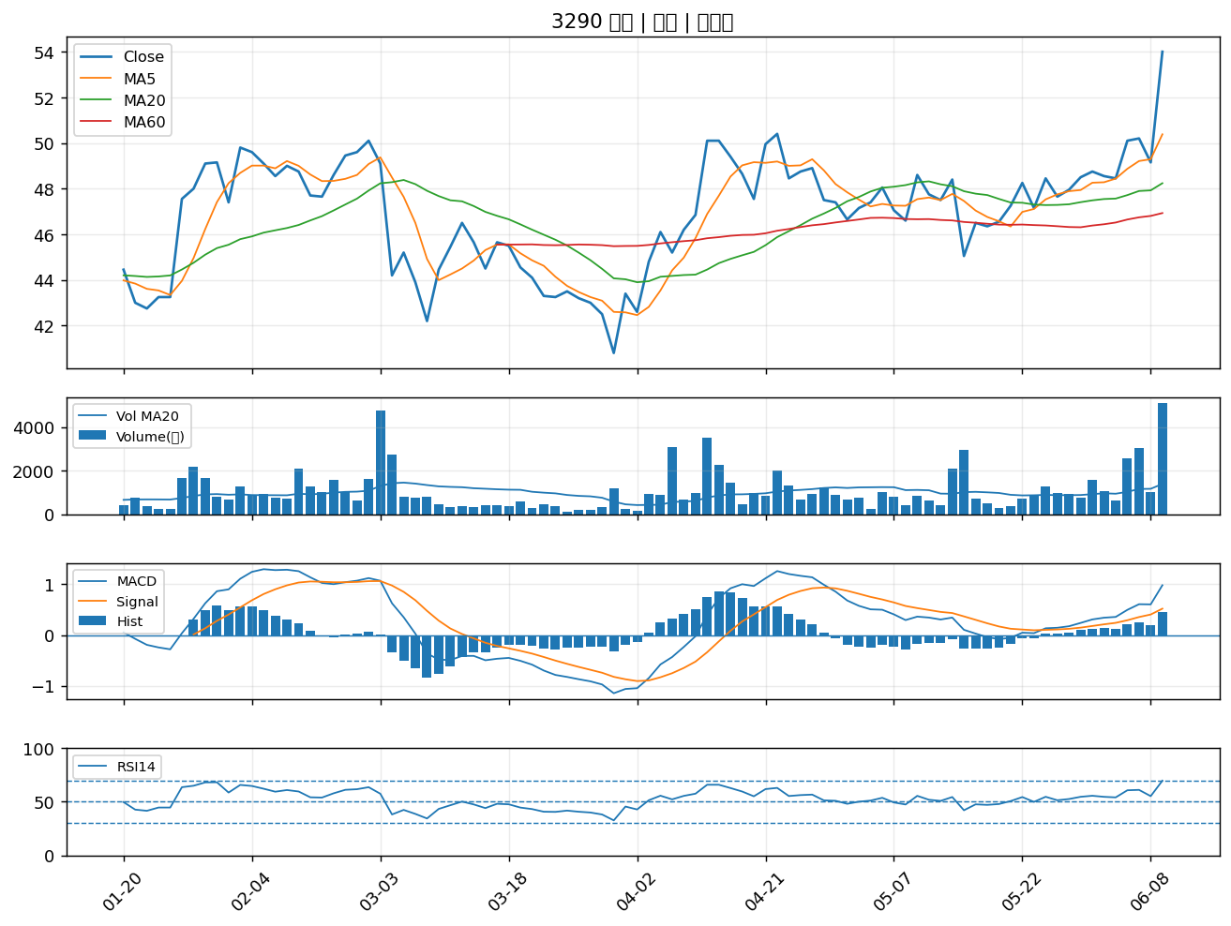

6693 廣閎科｜A級
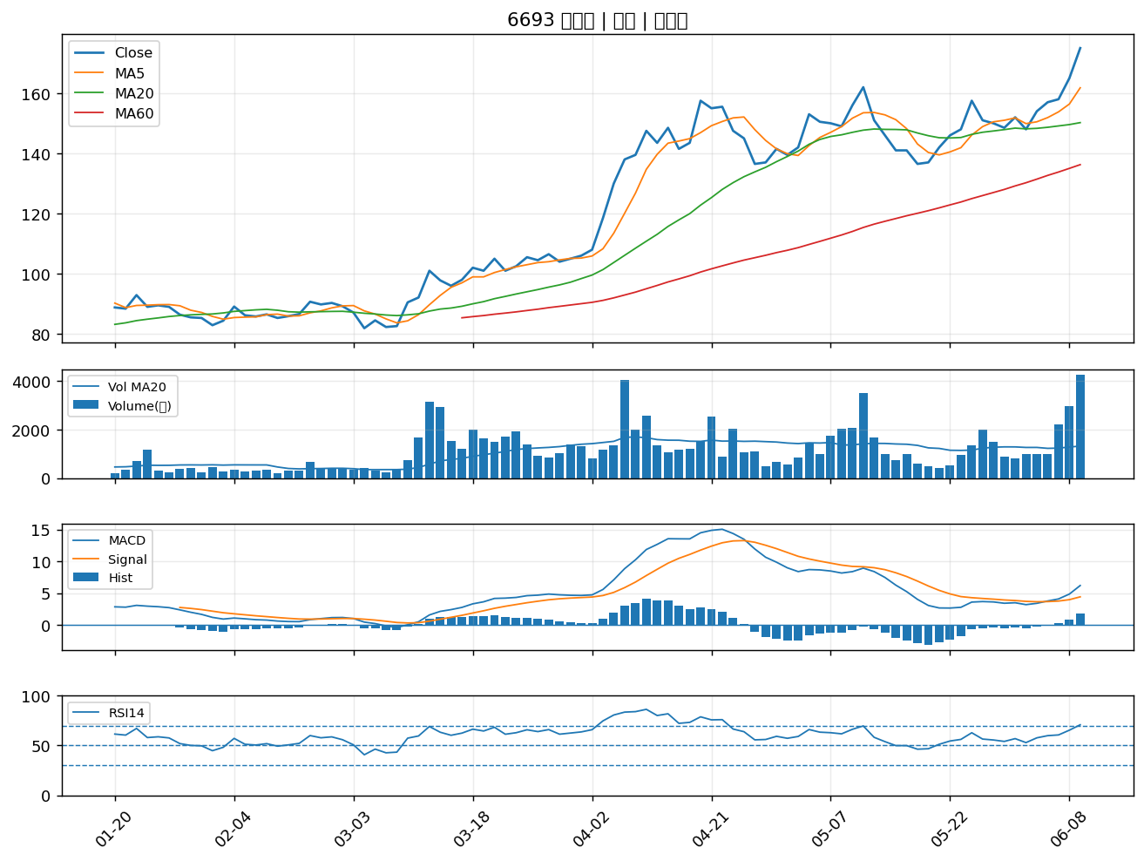

2838 聯邦銀｜A級
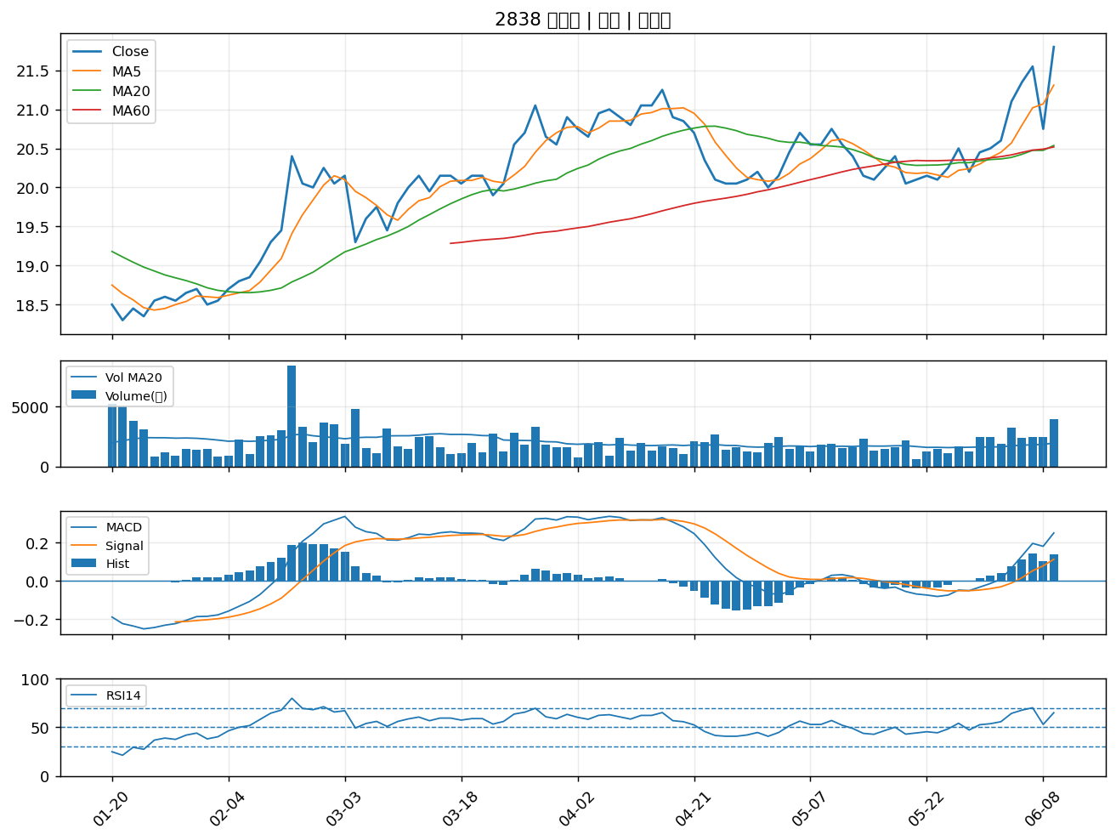

3167 大量｜A級
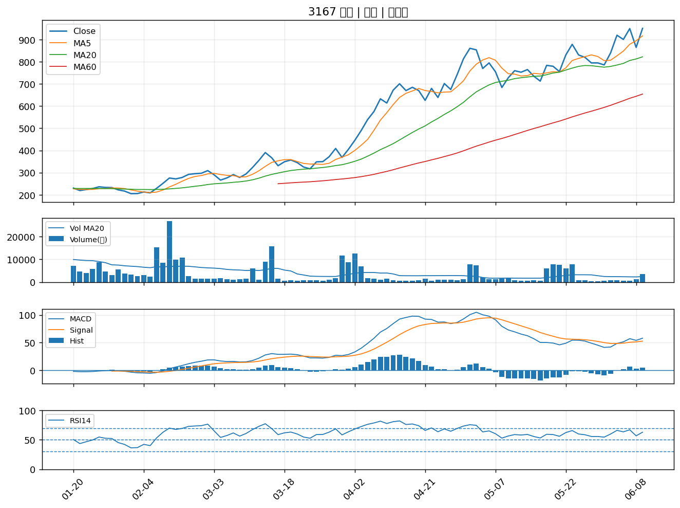

6414 樺漢｜A級
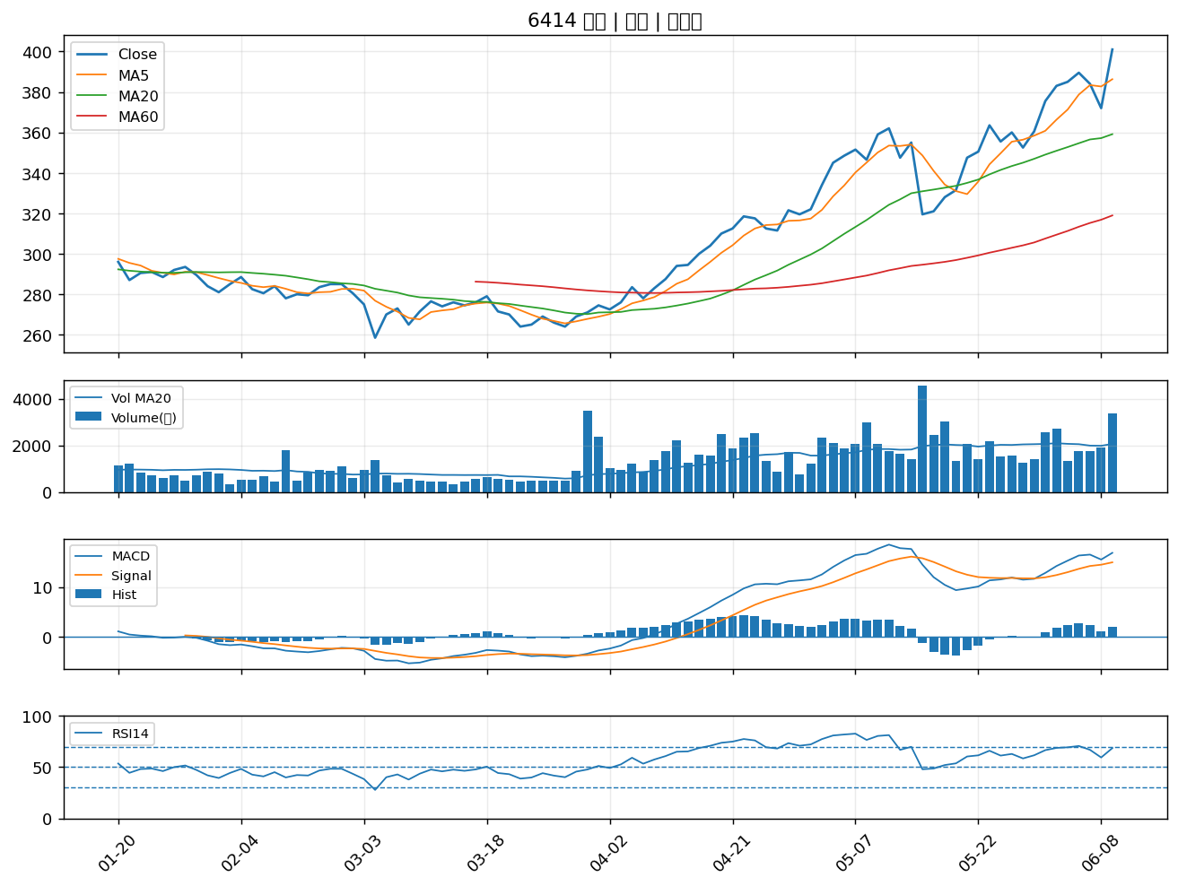

3322 建舜電｜A級
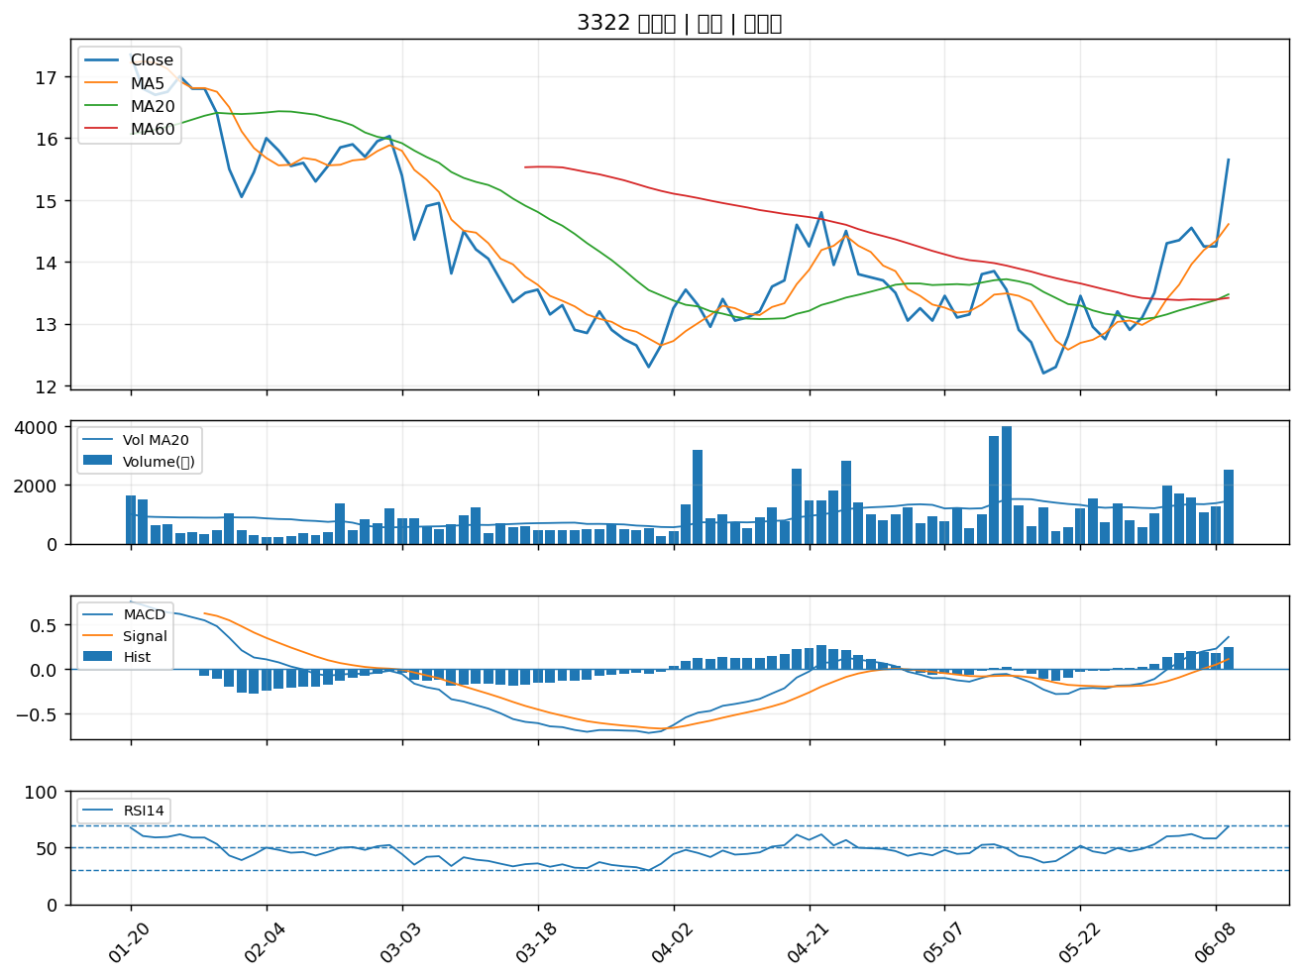

2497 怡利電｜A級
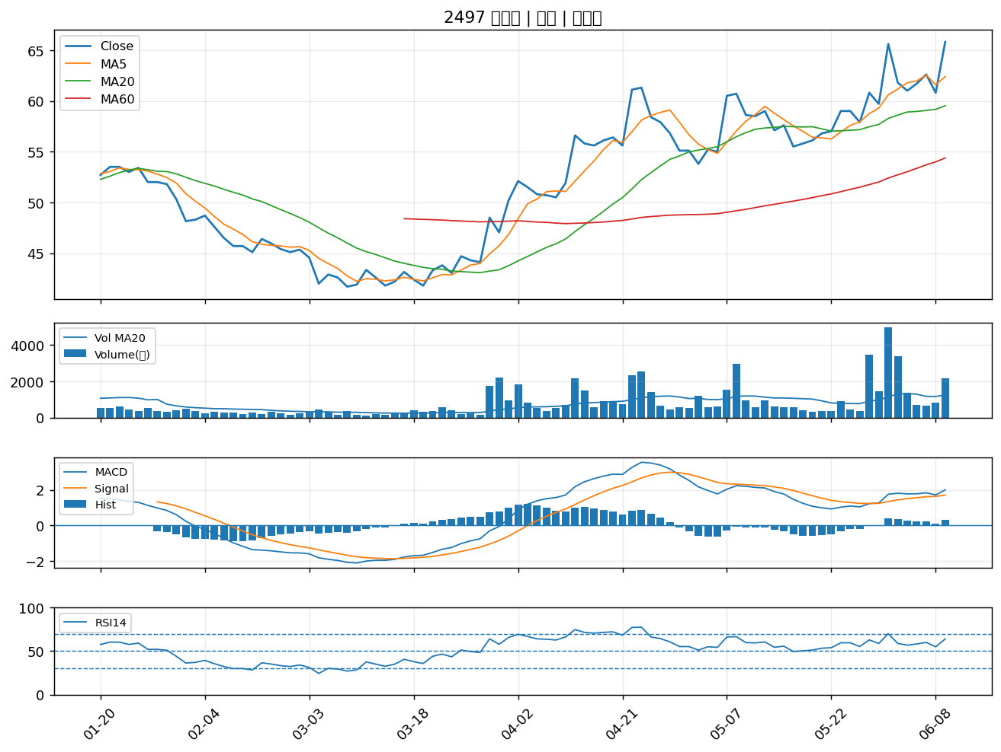

2368 金像電｜A級
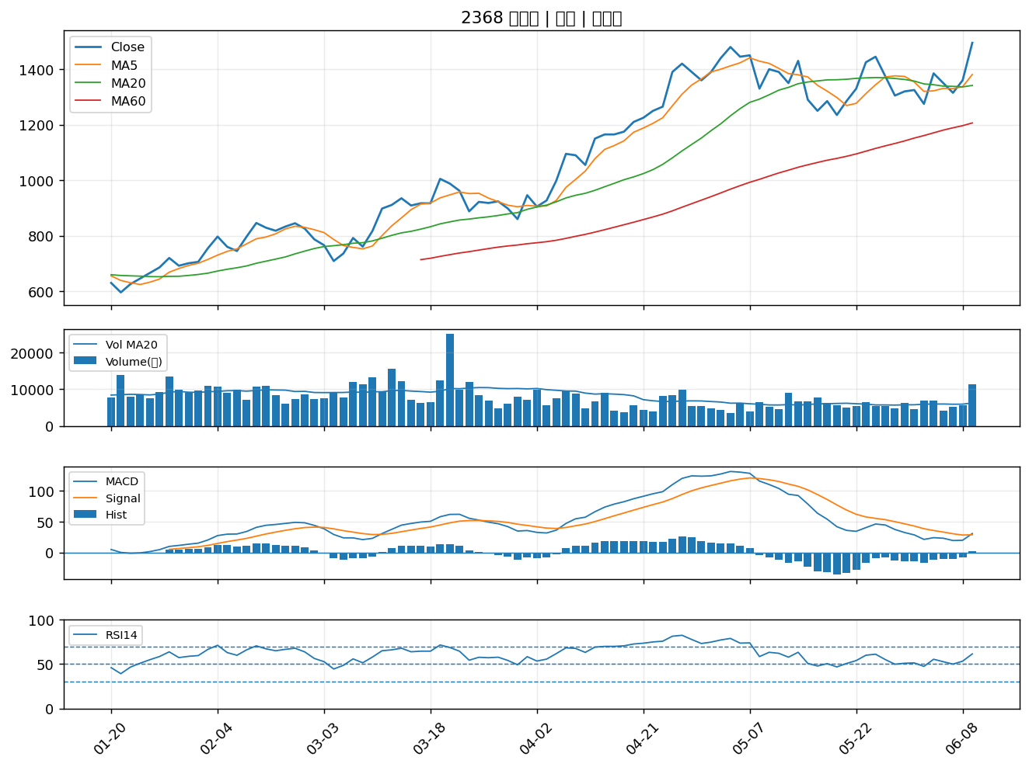

8021 尖點｜A級
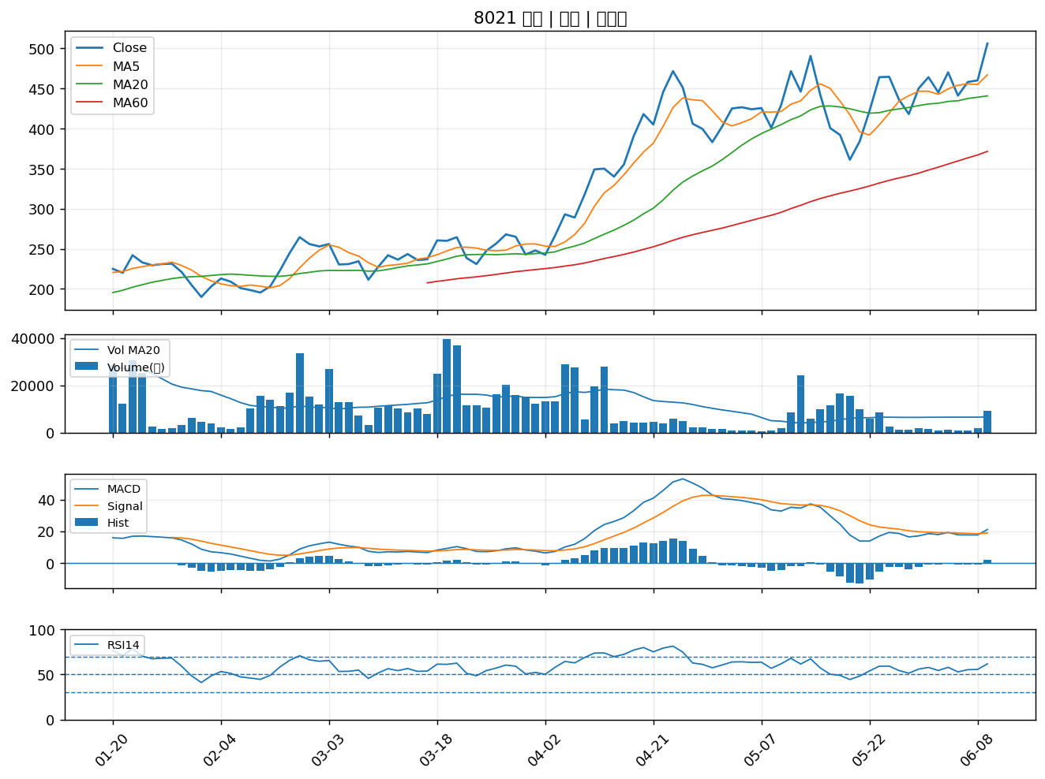

8996 高力｜A級
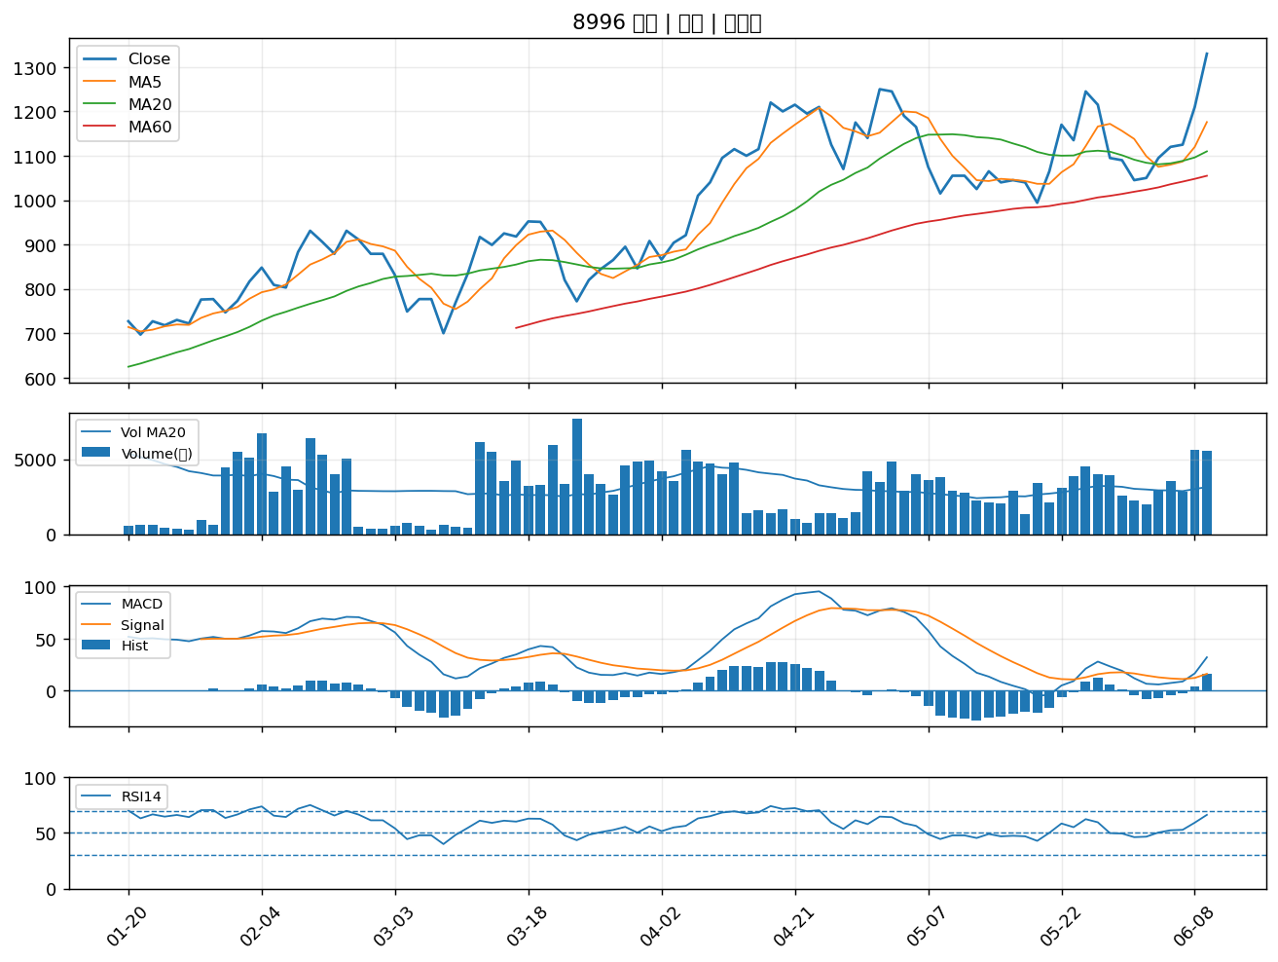

6788 華景電｜A級
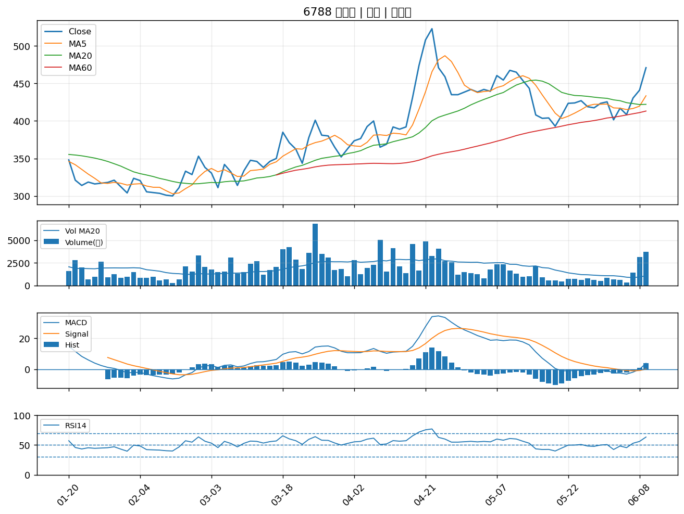

2241 艾姆勒｜A級
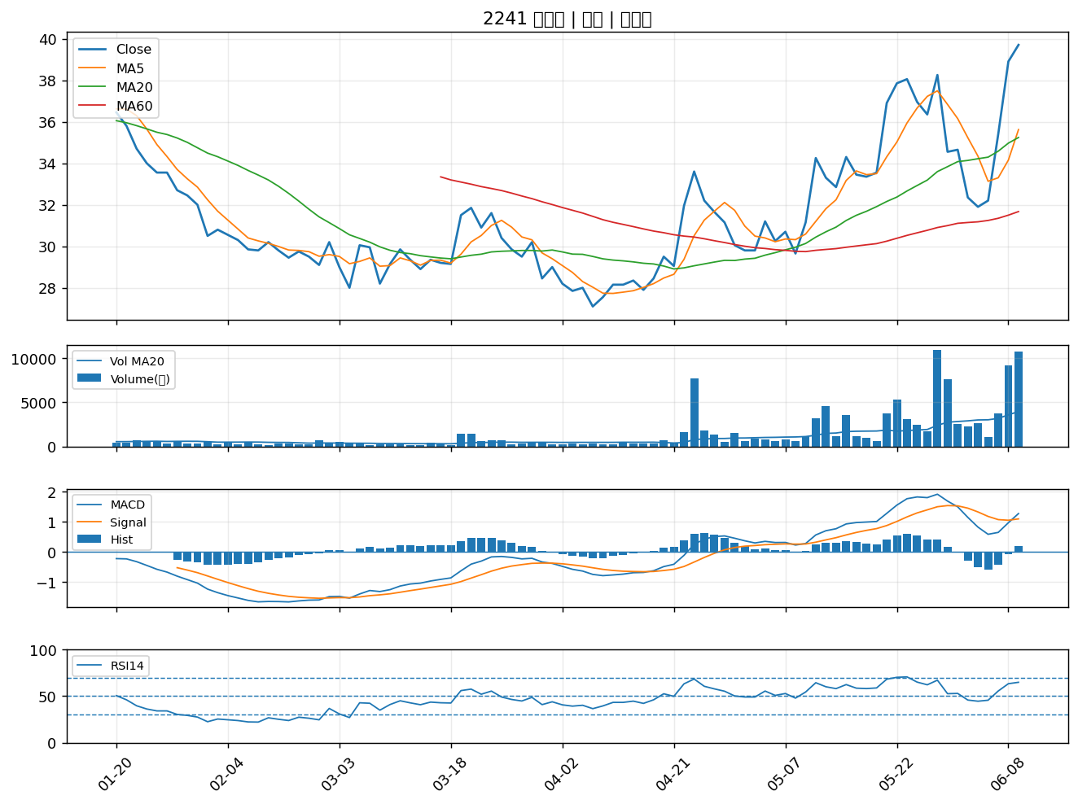

3042 晶技｜A級
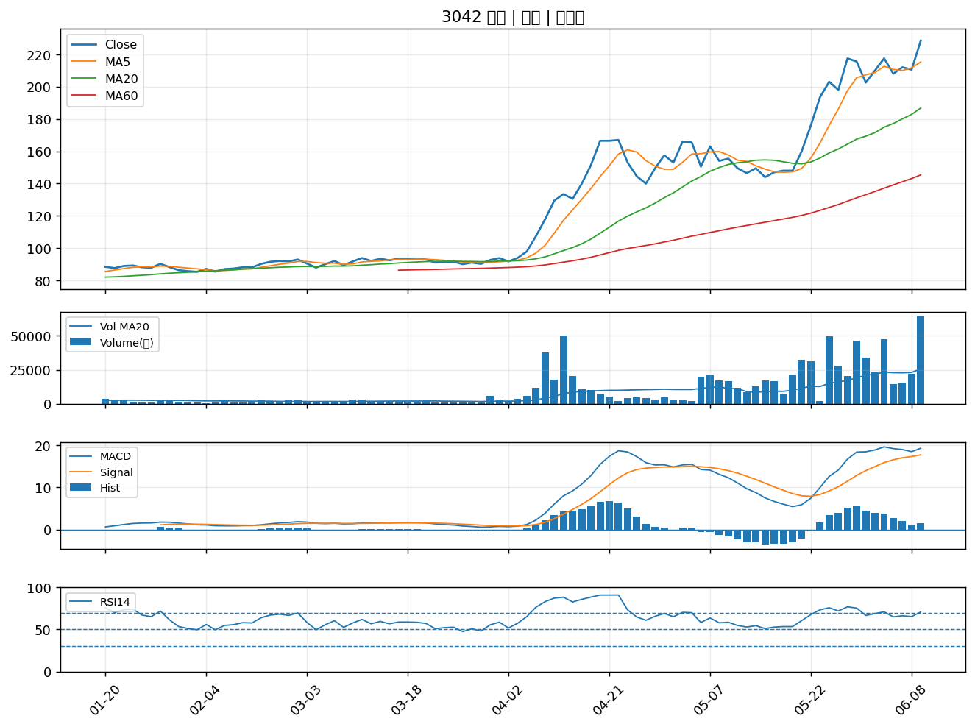

2886 兆豐金｜A級
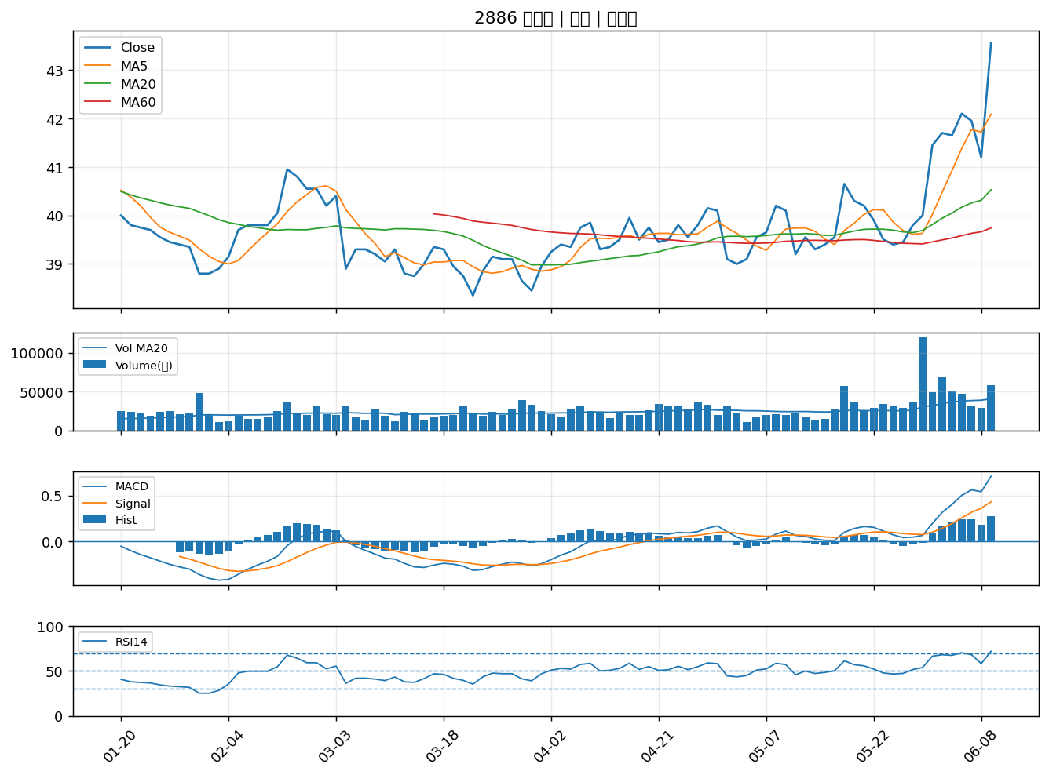

3550 聯穎｜A級
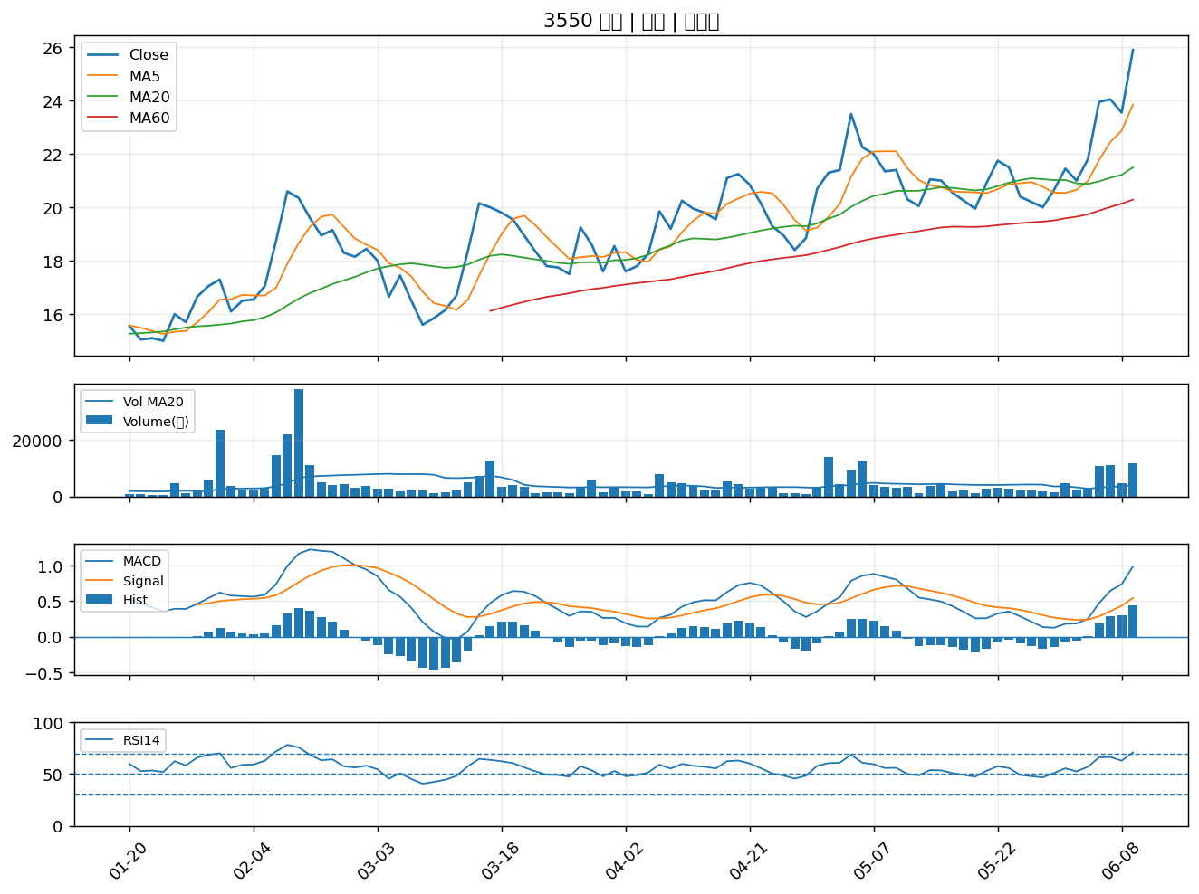

4904 遠傳｜A級
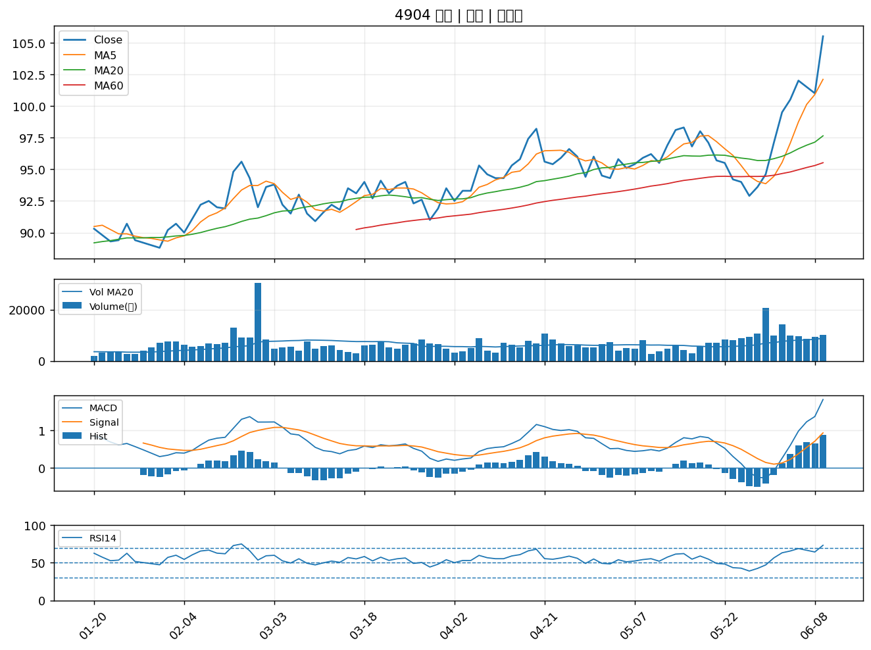

5289 宜鼎｜A級
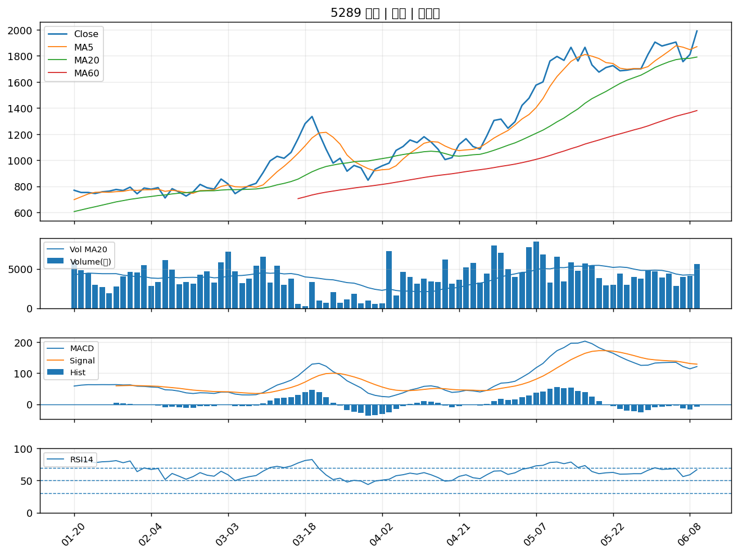

6446 藥華藥｜A級
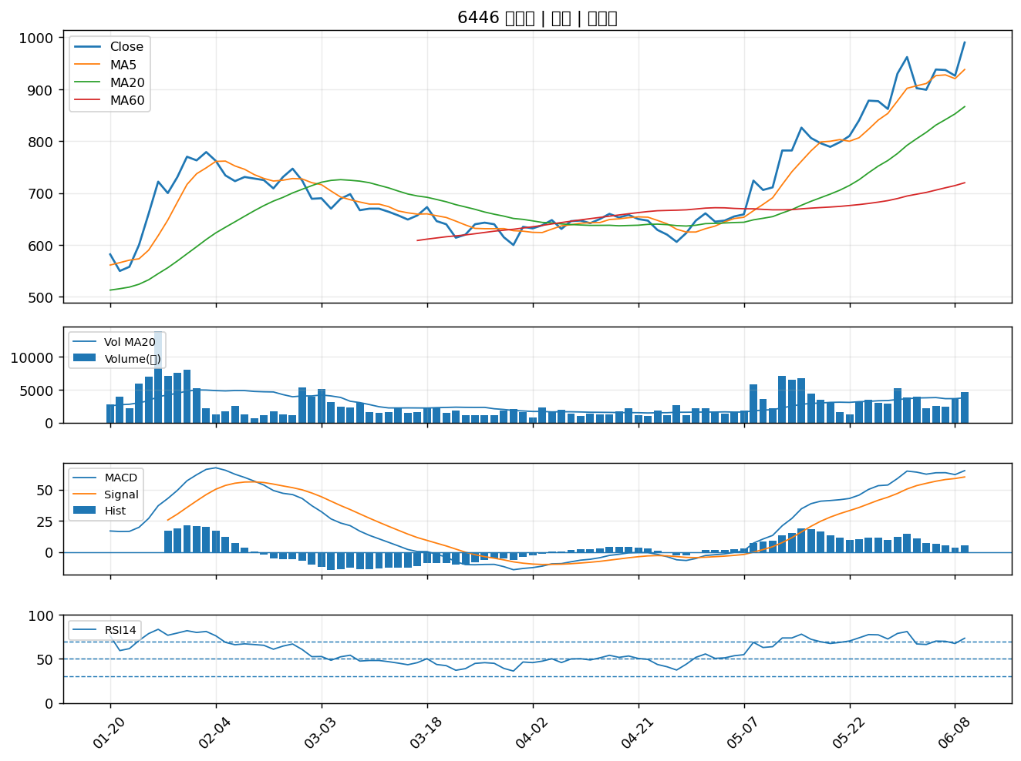

2030 彰源｜A級
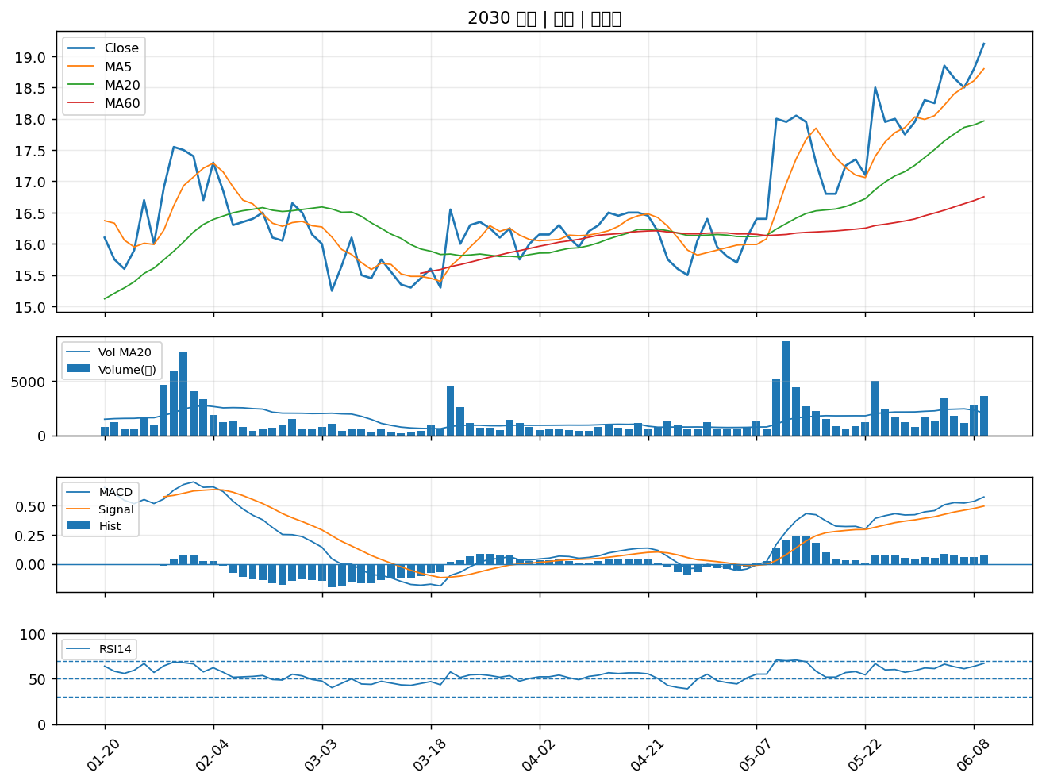

4976 佳凌｜A級
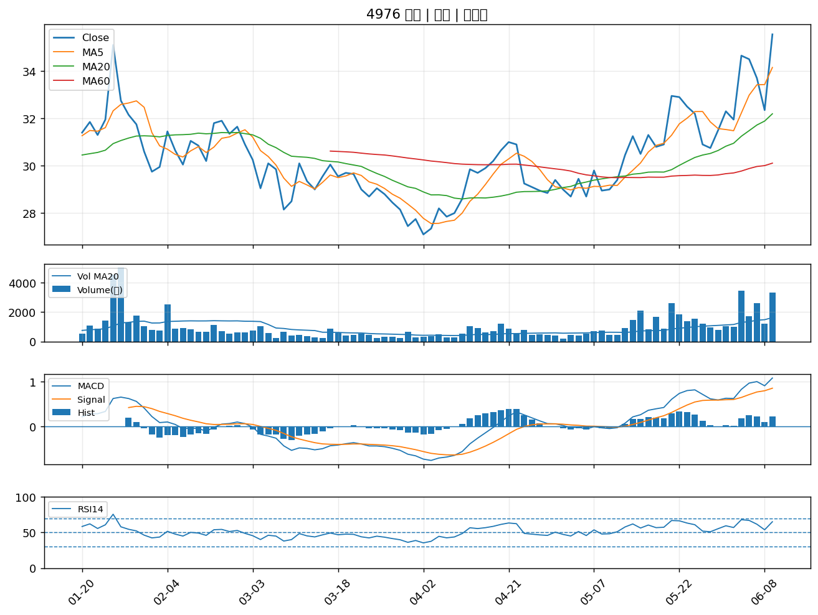

6153 嘉聯益｜A級
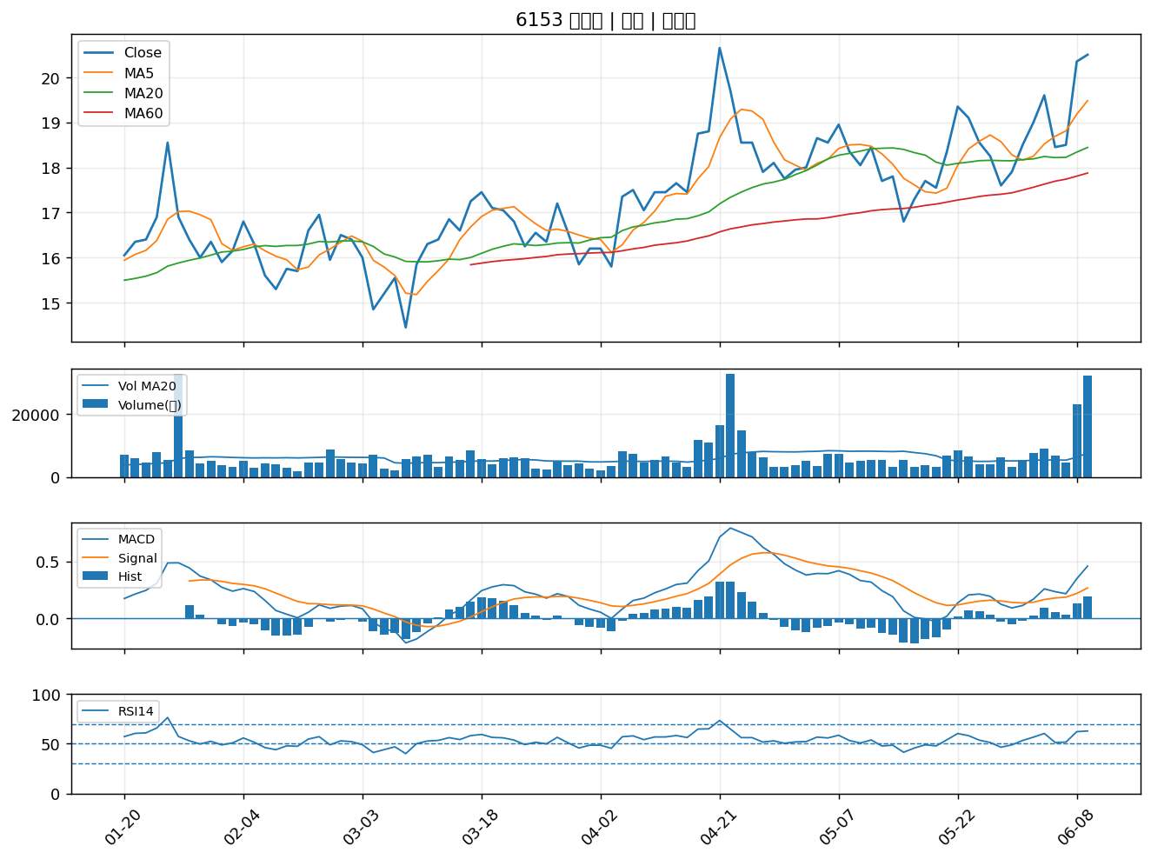

8210 勤誠｜A級
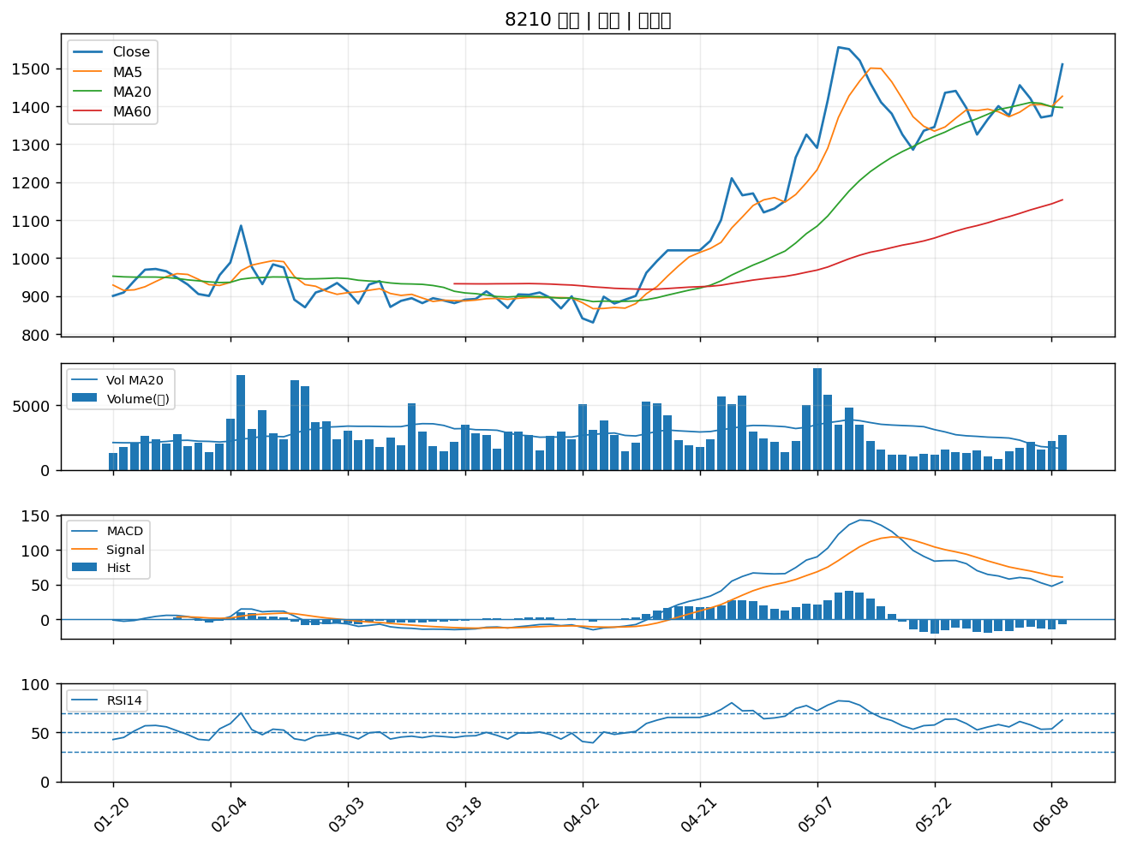

5328 華容｜A級
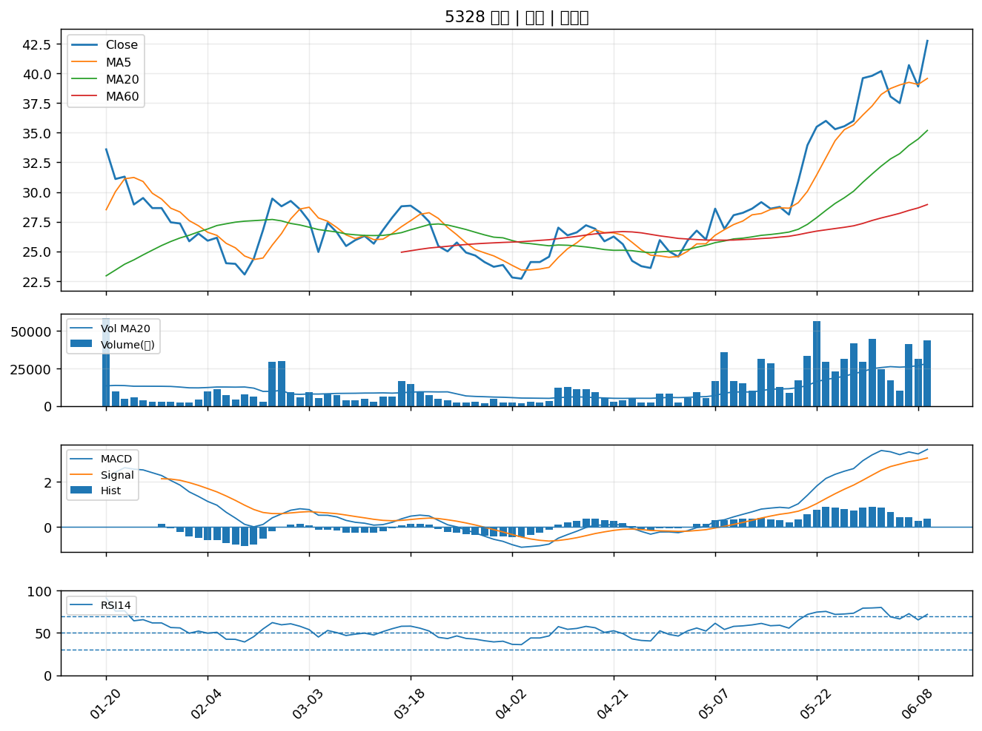

6189 豐藝｜A級
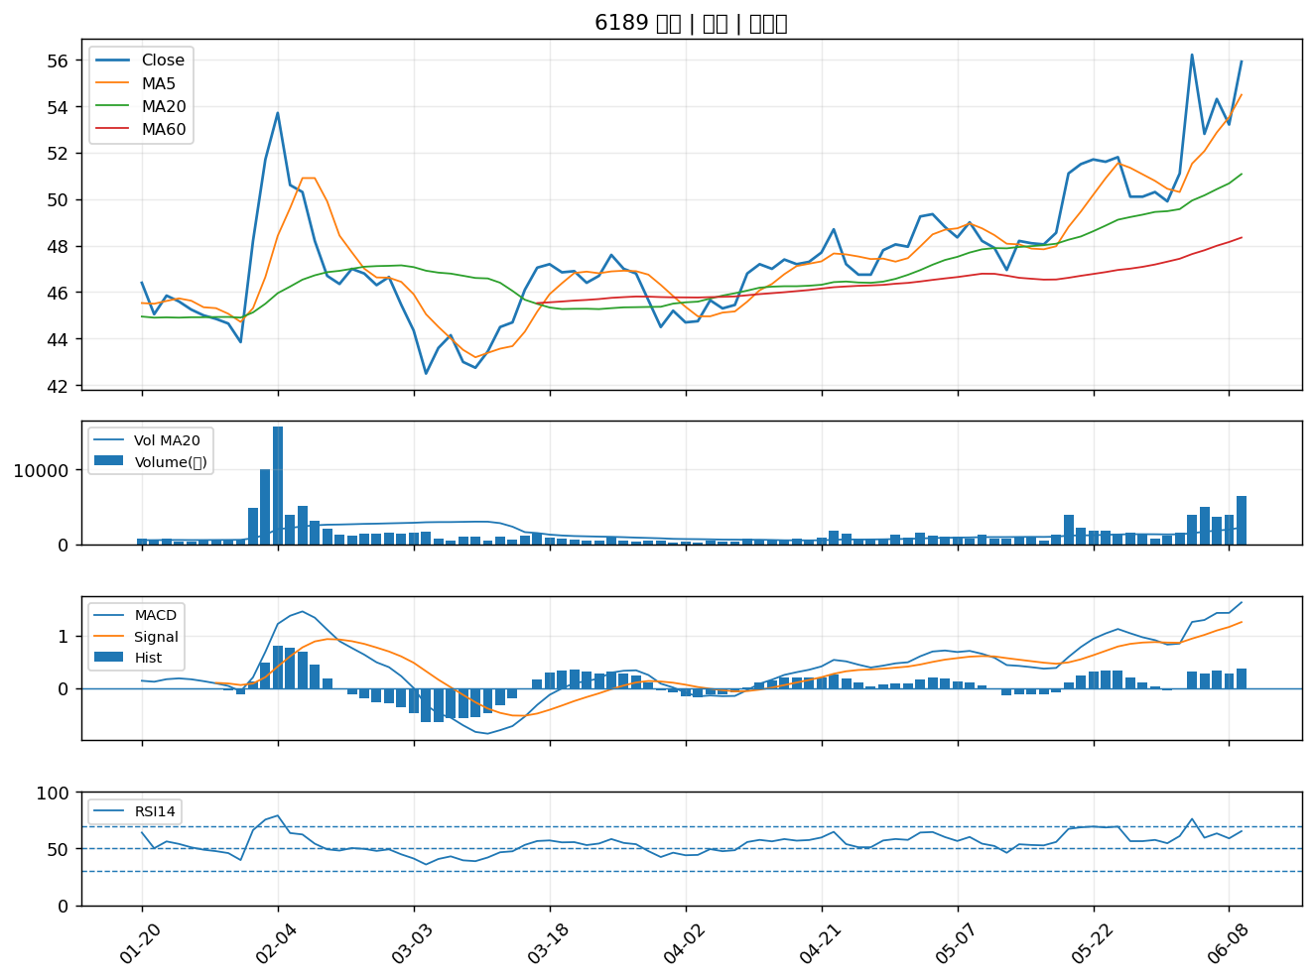

2645 長榮航太｜A級

